CASEIFICIO PERRELLA
Cliente | Customer
Indirizzo | Address
P.Iva | Vat | Bussiness N.
Minimo D'ordine | Minimum Order Quantity | 1 Pallet Misto
Condizioni di Pagamento | Payment Conditions | Anticipato su Proforma | Advanced on Proforma Invoice (pallet cost + 10€/pallet)
Condizioni di Trasporto | Logistic Conditions | EXW (FCA NORD ITALIA 90€/PALLET)
Vettore | Forwarder
Tempo Evasione Ordine | Order Lead Time
Lingua Etichette | Labels Language
Export Manager | Alexandru Morocica | export@all-food.it +39 338 145 1467
Note | Remarks
FOTO | DESCRIZIONE PRODOTTO | SCADENZA | IMBALLO | PESO per UNITA | UNITA per CONFEZIONE | CONFEZIONI per STRATO | STRATI per PALLET | CONFEZIONI per PALLET | BOTTIGLIE per PALLET | PREZZO per UNITA'
FOTO | PRODUCT DESCRIPTION | SHELF LIFE | PACKAGING | WEIGHT per UNIT | UNIT per PACKAGING | PACKAGES per LAYER | LAYERS per PALLET | PACKAGES per PALLET | BOTTLES per PALLET | PRICE per UNIT
FOTO | DESCRIPTION DU PRODUIT | DATE LIMITE CONSUMATION | EMBALLAGE | POIDS par UNITÉ | UNITÉ par EMBALLAGE | EMBALLAGE par COUCHE | COUCHES pour PALETTE | EMBALLAGE par PALLET | BOUTEILLES par PALETTE | PRIX par UNITÉ
FOTO | PRODUKTBESCHREIBUNG | HALTBARKEITS DATUM | VERPACKUNG | GEWICHT pro EINHEIT | EINHEIT pro VERPACKUNG | VERPACKUNG pro SCHICHT | SCHICHTEN pro PALETTE | VERPACKUNG pro PALLET | FLASCHEN pro PALETTE | PREIS pro UNITÉ
FOTO | DESCRIPCIÓN DEL PRODUCTO | FECHA LÍMITE | EMBALAJE | PESO por UNIDAD | UNIDAD por EMBALAJE | EMBALAJE por CAPA | CAPAS por PALET | EMBALAJE por PALLET | BOTELLAS por PALETA | PRECIO por UNIDAD
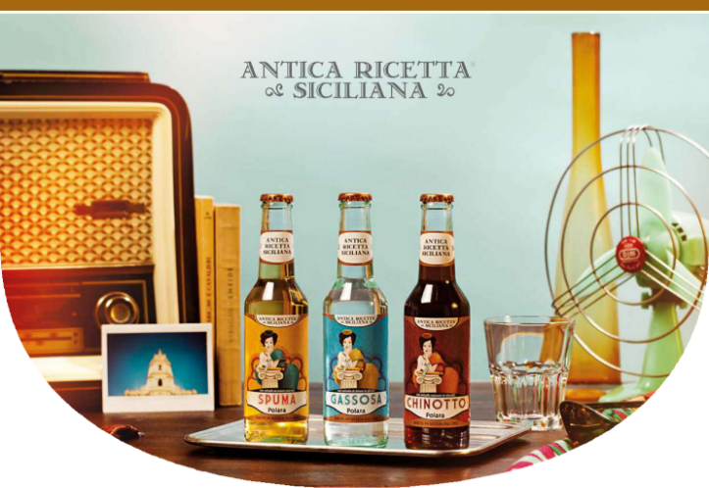 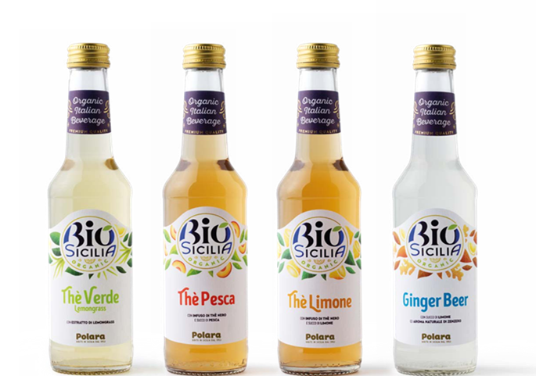 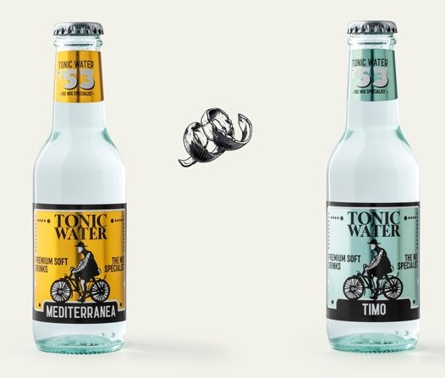 | ANTICA RICETTA SICILIANA
 | Antica ricetta Siciliana GASSOSA | 24 mesi | 4 cluster x 6 bott. | 275 ml | 24 bott. | 11 | 7 | 77 | 1848 | 0.55 €
 | Antica ricetta Siciliana ARANCIATA | 24 mesi | 4 cluster x 6 bott. | 275 ml | 24 bott. | 11 | 7 | 77 | 1848 | 0.55 €
 | Antica ricetta Siciliana ARANCIA ROSA | 24 mesi | 4 cluster x 6 bott. | 275 ml | 24 bott. | 11 | 7 | 77 | 1848 | 0.55 €
 | Antica ricetta Siciliana LIMONATA | 24 mesi | 4 cluster x 6 bott. | 275 ml | 24 bott. | 11 | 7 | 77 | 1848 | 0.55 €
 | Antica ricetta Siciliana CEDRATA | 24 mesi | 4 cluster x 6 bott. | 275 ml | 24 bott. | 11 | 7 | 77 | 1848 | 0.55 €
 | Antica ricetta Siciliana TONICA | 24 mesi | 4 cluster x 6 bott. | 275 ml | 24 bott. | 11 | 7 | 77 | 1848 | 0.55 €
 | Antica ricetta Siciliana SPUMA | 24 mesi | 4 cluster x 6 bott. | 275 ml | 24 bott. | 11 | 7 | 77 | 1848 | 0.55 €
 | Antica ricetta Siciliana CHINOTTO | 24 mesi | 4 cluster x 6 bott. | 275 ml | 24 bott. | 11 | 7 | 77 | 1848 | 0.55 €
 | Antica ricetta Siciliana MELOGRANO | 24 mesi | 4 cluster x 6 bott. | 275 ml | 24 bott. | 11 | 7 | 77 | 1848 | 0.55 €
 | Antica ricetta Siciliana MANDARINO VERDE | 24 mesi | 4 cluster x 6 bott. | 275 ml | 24 bott. | 11 | 7 | 77 | 1848 | 0.55 €
 | Antica ricetta Siciliana MANDARINO AL LIMONE | 24 mesi | 4 cluster x 6 bott. | 275 ml | 24 bott. | 11 | 7 | 77 | 1848 | 0.55 €
 | Antica ricetta Siciliana LIMONE & ZENZERO | 24 mesi | 4 cluster x 6 bott. | 275 ml | 24 bott. | 11 | 7 | 77 | 1848 | 0.55 €
 | Antica ricetta Siciliana COLA | 24 mesi | 4 cluster x 6 bott. | 275 ml | 24 bott. | 11 | 7 | 77 | 1848 | 0.55 €
 | TÈ ANTICA RICETTA SICILIANA
 | Antica ricetta Siciliana TÈ AL LIMONE | 24 mesi | 12 bott x fardello termoretratto | 275 ml | 12 bott. | 21 | 7 | 147 | 1764 | 0.55 €
 | Antica ricetta Siciliana TÈ ALLA PESCA | 24 mesi | 12 bott x fardello termoretratto | 275 ml | 12 bott. | 21 | 7 | 147 | 1764 | 0.55 €
 | BIOSICILIA
 | BioSicilia GASSOSA | 18 mesi | 12 bott x fardello termoretratto | 275 ml | 12 bott. | 21 | 7 | 147 | 1764 | 0.70 €
 | BioSicilia CHINOTTO | 18 mesi | 12 bott x fardello termoretratto | 275 ml | 12 bott. | 21 | 7 | 147 | 1764 | 0.70 €
 | BioSicilia CEDRATA | 18 mesi | 12 bott x fardello termoretratto | 275 ml | 12 bott. | 21 | 7 | 147 | 1764 | 0.70 €
 | BioSicilia LIMONATA | 18 mesi | 12 bott x fardello termoretratto | 275 ml | 12 bott. | 21 | 7 | 147 | 1764 | 0.70 €
 | BioSicilia ARANCIA ROSSA | 18 mesi | 12 bott x fardello termoretratto | 275 ml | 12 bott. | 21 | 7 | 147 | 1764 | 0.70 €
 | BioSicilia ARANCIATA | 18 mesi | 12 bott x fardello termoretratto | 275 ml | 12 bott. | 21 | 7 | 147 | 1764 | 0.70 €
 | BioSicilia MANDARINO & LIMONE | 18 mesi | 12 bott x fardello termoretratto | 275 ml | 12 bott. | 21 | 7 | 147 | 1764 | 0.70 €
 | BioSicilia MELOGRANO | 18 mesi | 12 bott x fardello termoretratto | 275 ml | 12 bott. | 21 | 7 | 147 | 1764 | 0.70 €
 | BioSicilia LIMONE & ZENZERO | 18 mesi | 12 bott x fardello termoretratto | 275 ml | 12 bott. | 21 | 7 | 147 | 1764 | 0.70 €
 | BioSicilia COLA | 18 mesi | 12 bott x fardello termoretratto | 275 ml | 12 bott. | 21 | 7 | 147 | 1764 | 0.70 €
 | BioSicilia TÈ ALLA PESCA | 18 mesi | 12 bott x fardello termoretratto | 275 ml | 12 bott. | 21 | 7 | 147 | 1764 | 0.70 €
 | BioSicilia TÈ VERDE & LEMONGRASS | 18 mesi | 12 bott x fardello termoretratto | 275 ml | 12 bott. | 21 | 7 | 147 | 1764 | 0.70 €
 | BioSicilia TÈ AL LIMONE | 18 mesi | 12 bott x fardello termoretratto | 275 ml | 12 bott. | 21 | 7 | 147 | 1764 | 0.70 €
 | TONICA P53
 | P53 Tonica TIMO | 24 mesi | 24 bott x cartone in film termoretratto | 200 ml | 24 bott. | 12 | 8 | 96 | 2304 | 0.45 €
 | P53 Tonica BOTANICAL | 24 mesi | 24 bott x cartone in film termoretratto | 200 ml | 24 bott. | 12 | 8 | 96 | 2304 | 0.45 €
 | P53 Tonica INDIAN | 24 mesi | 24 bott x cartone in film termoretratto | 200 ml | 24 bott. | 12 | 8 | 96 | 2304 | 0.45 €
 | P53 Tonica MEDITERRANEA | 24 mesi | 24 bott x cartone in film termoretratto | 200 ml | 24 bott. | 12 | 8 | 96 | 2304 | 0.45 €
 | P53 Tonica BITTER LEMON | 24 mesi | 24 bott x cartone in film termoretratto | 200 ml | 24 bott. | 12 | 8 | 96 | 2304 | 0.45 €
 | P53 Tonica GINGER BEER | 24 mesi | 24 bott x cartone in film termoretratto | 200 ml | 24 bott. | 12 | 8 | 96 | 2304 | 0.45 €
 | P53 GIN TONIC | 24 mesi | 24 bott x cartone in film termoretratto | 200 ml | 24 bott. | 12 | 8 | 96 | 2304 | 0.45 €
 | P53 SPRITZ | 24 mesi | 24 bott x cartone in film termoretratto | 200 ml | 24 bott. | 12 | 8 | 96 | 2304 | 0.45 €
 | BIZ BITTER
 | BIZ BITTER ROSSO | 24 mesi | 4 cluster x 6 bott. | 100 ml | 24 bott. | 21 | 10 | 210 | 5040 | 0.16 €
 | BIZ BITTER BIANCO | 24 mesi | 4 cluster x 6 bott. | 100 ml | 24 bott. | 21 | 10 | 210 | 5040 | 0.16 €
 | BIZ BITTER DORE' | 24 mesi | 4 cluster x 6 bott. | 100 ml | 24 bott. | 21 | 10 | 210 | 5040 | 0.16 €
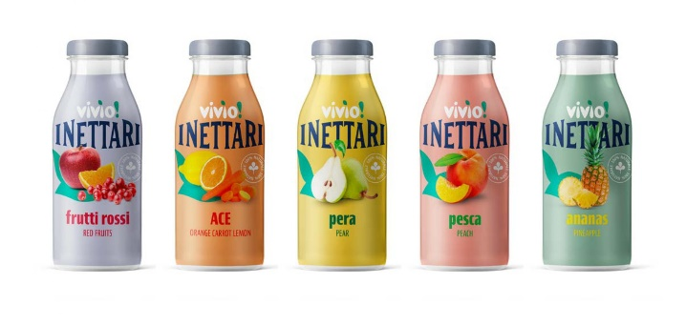
 | I NETTARI VIVIO'S FRUIT JUICES
 | FRUTTI ROSSI | 24 mesi | 24 bott per tray | 200 ml | 24 bptt | 11 | 10 | 110 | 2640 | 0.53 €
 | ARANCIA CAROTA E LIMONE | 24 mesi | 24 bott per tray | 200 ml | 24 bptt | 11 | 10 | 110 | 2640 | 0.53 €
 | PERA | 24 mesi | 24 bott per tray | 200 ml | 24 bptt | 11 | 10 | 110 | 2640 | 0.53 €
 | PESCA | 24 mesi | 24 bott per tray | 200 ml | 24 bptt | 11 | 10 | 110 | 2640 | 0.53 €
 | ANANAS | 24 mesi | 24 bott per tray | 200 ml | 24 bptt | 11 | 10 | 110 | 2640 | 0.53 €

